Página1
Quantidade de animais tratados por veterinário
Porcentagem tipos de doação
Quantidade animais
Quantidade de gatos e cachorros
Faixa Etária

 |  |  |  |  |  |  |  |  |  |  |  |  |  | Espécie |  | Quantidade
 |  |  |  |  |  |  |  |  |  | Quantidade animais | Status do animal |  |  | Cachorro |  | 21 |  | Faixa etária | Quantidade
 |  |  |  |  |  |  |  | Tipo de doação | Quantidade | 11 | adotado |  |  | Gato |  | 15 |  | Filhote | 3
 |  |  |  | Veterinários | Gmail | Quantidade de animais |  | outros | 2 | 8 | em quarentena |  |  |  |  |  |  | Adulto | 29
 |  |  |  | Dra. Ana Júlia | ana.julia@gmail.com | 5 |  | cobertores | 2 | 11 | em tratamento |  |  |  |  |  |  | Idoso | 4
 |  |  |  | Dr. Carlos Mendes | carlos.mendes@gmail.com | 7 |  | medicamentos | 4 | 6 | no abrigo
 |  |  |  | Dr. Felipe Rocha | felipe.rocha@outlook.com | 5 |  | alimentos | 4
 |  |  |  | Dr. João Silva | joao.silva@gmail.com | 7 |  | dinheiro | 6
Quantidade de animais em tratamento - Gênero
 |  |  |  | Dra. Maria Oliveira | maria.oliveira@email.com | 9
 |  |  |  | Dr. Ricardo Alves | ricardo.alves@gmail.com | 4 |  | Valor total dinheiro recebido | 1450.00

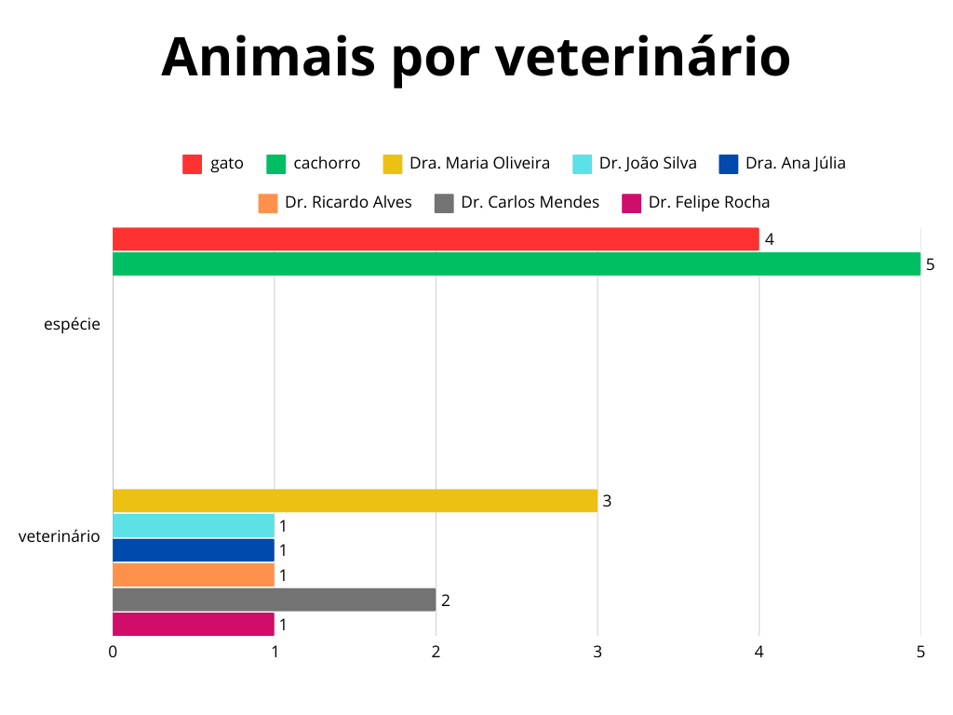

 |  |  |  |  |  |  |  |  |  |  |  |  |  |  | Espécie | Gênero | Quantidade
 |  |  | Animais por veterinário |  |  |  |  |  |  |  |  |  |  |  | Gato | Macho | 0
 |  |  | raça | espécie | veterinario | data_entrada | data_saida |  |  |  |  |  |  |  | Gato | Fêmea | 2
 |  |  | Chow Chow | cachorro | Dr. João Silva | 10/3/25 |  |  |  |  |  |  |  |  | Cachorro | Macho | 7
 |  |  | Akita | cachorro | Dra. Maria Oliveira | 12/3/25 |  |  |  |  |  |  |  |  | Cachorro | Fêmea | 2
 |  |  | SRD | gato | Dra. Maria Oliveira | 3/25/2025 14:14
 |  |  | SRD | gato | Dra. Maria Oliveira | 3/25/2025 14:40 | 3/29/2025 15:50
 |  |  | Siamês | gato | Dr. Carlos Mendes | 10/2/25
 |  |  | Scottish Fold | gato | Dr. Carlos Mendes | 10/3/25
 |  |  | Golden Retriever | cachorro | Dra. Ana Júlia | 8/3/25
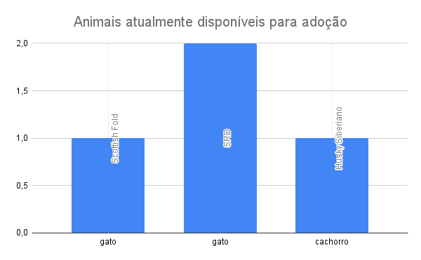
 |  |  | Shih Tzu | cachorro | Dr. Felipe Rocha | 9/3/25
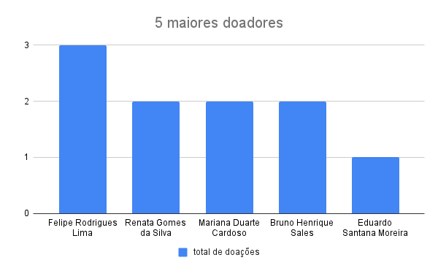
 |  |  | Labrador | cachorro | Dr. Ricardo Alves | 2/28/2025 12:00 | 1/3/25

 |  |  | Animais que fizeram cirurgia
 |  |  | id_animal | raça | genero | especie | idade | status_animal
 |  |  | 10 | Golden Retriever | macho | cachorro | 7 | em quarentena
 |  |  | 23 | Akita | fêmea | cachorro | 3 | em quarentena
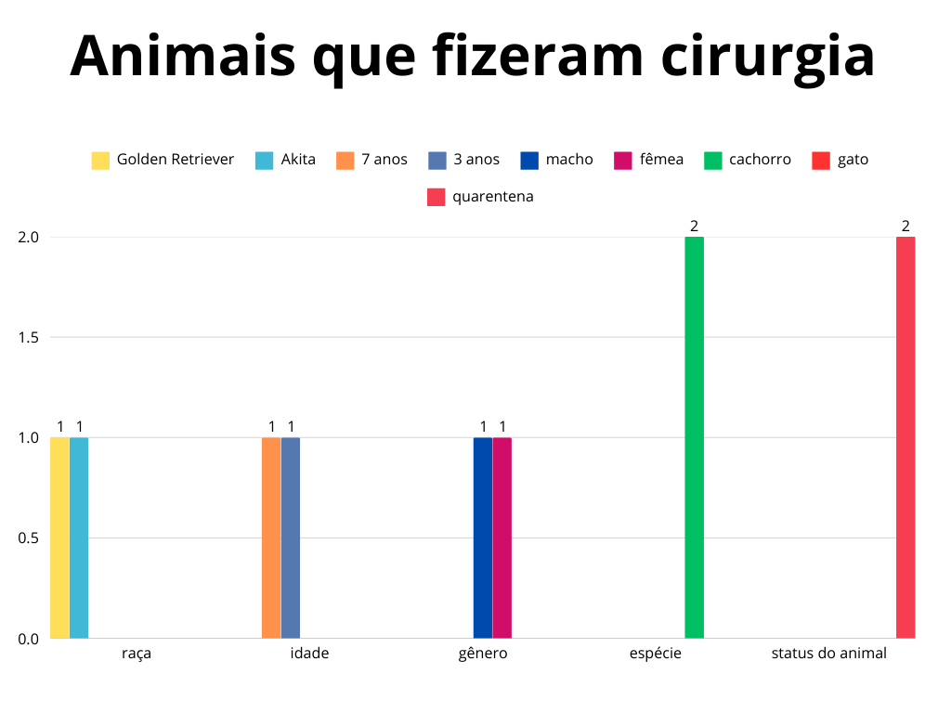
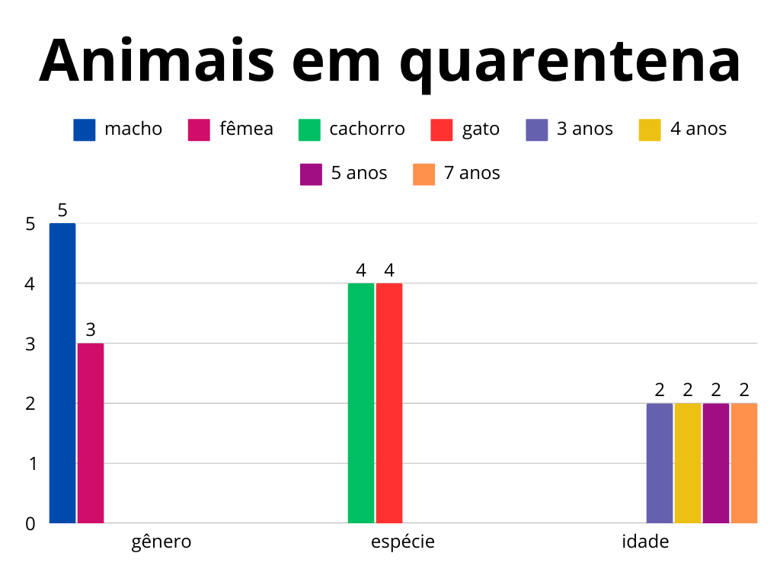

 |  |  |  |  |  |  |  |  |  | ANIMAIS ATUALMENTE DISPONÍVEIS PARA ADOÇÃO
 |  |  |  |  |  |  |  |  |  | Espécie | Raça | Quantidade animais
 |  |  |  |  |  |  |  |  |  | gato | Scottish Fold | 1 |  | 5 MAIORES DOADORES
 |  |  |  |  |  |  |  |  |  | gato | SRD | 2 |  | Doadores | email do doador | total de doações

 |  |  |  |  |  |  |  |  |  | cachorro | Husky Siberiano | 1 |  | Felipe Rodrigues Lima | felipe.lima@gmail.com | 3
 |  |  | Animais em quarentena |  |  |  |  |  |  |  |  |  |  | Renata Gomes da Silva | renata.silva@outlook.com | 2
 |  |  | id_animal | raça | genero | espécie | idade | status_animal |  |  |  |  |  | Mariana Duarte Cardoso | mariana.cardoso@gmail.com | 2
 |  |  | 3 | Siamês | macho | gato | 4 | em quarentena |  | Animais que estão ou sairam da quarentena |  |  |  | Bruno Henrique Sales | bruno.sales@outlook.com | 2
Quantidade de animais que estão na quarentena ou saíram
 |  |  | 9 | Persa | macho | gato | 5 | em quarentena |  | id_animal | status |  |  | Eduardo Santana Moreira | eduardo.moreira@gmail.com | 1
 |  |  | 10 | Golden Retriever | macho | cachorro | 7 | em quarentena |  | 3 | está em quarentena
 |  |  | 11 | Shih Tzu | macho | cachorro | 4 | em quarentena |  | 6 | Saiu da quarentena
 |  |  | 13 | Scottish Fold | fêmea | gato | 3 | em quarentena |  | 10 | está em quarentena
 |  |  | 22 | Chow Chow | macho | cachorro | 7 | em quarentena |  | 11 | está em quarentena
 |  |  | 23 | Akita | fêmea | cachorro | 3 | em quarentena |  | 13 | está em quarentena
 |  |  |  |  |  |  |  |  |  | 22 | está em quarentena
Total de vacinas
 |  |  |  |  |  |  |  |  |  | 23 | está em quarentena
 |  |  |  |  |  |  |  |  |  | 27 | está em quarentena
 |  |  |  |  |  |  |  |  |  | 28 | Saiu da quarentena

 |  |  |  |  |  |  |  |  |  | Quantidade de animais que estão na quarentena ou sairam
 |  |  |  |  |  |  |  |  |  | está em quarentena | 7
 |  |  |  |  |  |  |  |  |  | saiu da quarentena | 2

Quantidade de dinheiro arrecadado por dia

 |  |  |  |  | Vacina | Total_vacinas
 |  |  |  |  | Vacina Antirrábica | 6
 |  |  |  |  | Vacina Raiva | 4
 |  |  |  |  | Vacina Felina | 4
 |  |  |  |  | Vacina V10 | 3
 |  |  |  |  | Vacina V8 | 1
 |  |  |  |  | Vacina Polivante | 1
Total de raças de animais tiradas das ruas

 |  |  |  |  |  |  |  |  |  | Quantidade de dinheiro arrecadado por dia
 |  |  |  |  |  |  |  |  |  | 2024-12-20 | 200.00
 |  |  |  |  |  |  |  |  |  | 2025-03-04 | 700.00
 |  |  |  |  |  |  |  |  |  | 2025-03-08 | 100.00
 |  |  |  |  |  |  |  |  |  | 2025-03-11 | 50.00
 |  |  |  |  |  |  |  |  |  | 2025-03-21 | 250.00

 |  |  |  |  | Raça | Total_raças
 |  |  |  |  | SRC | 8
 |  |  |  |  | Pitbull | 5
 |  |  |  |  | Siamês | 2
 |  |  |  |  | Scottish Fold | 2
 |  |  |  |  | Golden Retriever | 2
 |  |  |  |  | Poodle | 2
 |  |  |  |  | São Bernardo | 1
 |  |  |  |  | Labrador | 1
 |  |  |  |  | Schnauzer | 1
 |  |  |  |  | Persa | 1
 |  |  |  |  | Shih Tzu | 1
 |  |  |  |  | Buldogue Inglês | 1
 |  |  |  |  | Ragdoll | 1
 |  |  |  |  | Sphynx | 1
 |  |  |  |  | Chow Chow | 1
 |  |  |  |  | Akita | 1
 |  |  |  |  | Husky Siberiano | 1
 |  |  |  |  | Angorá | 1
 |  |  |  |  | Whippet | 1
 |  |  |  |  | Maine Coon | 1

Nº Registro Ocorrência | Descrição | Nº Ocorrências
1 | Cachorro foi encontrada em uma estrada por um motorista, com um ferimento na pata após um atropelamento | 1 |  |  |  |  |  |  |  |  |  |  | Tratamento | Número de ocorrencia
2 | Filhote da raça São Bernardo foi encontrado, porém está saúdavel | 1 |  |  |  |  |  |  |  |  |  |  | Check-up | 4
3 | Gato de rua encontrado com infecção na pele, sem ferimentos graves | 1 |  |  |  |  |  |  |  |  |  |  | Antibiótico | 2
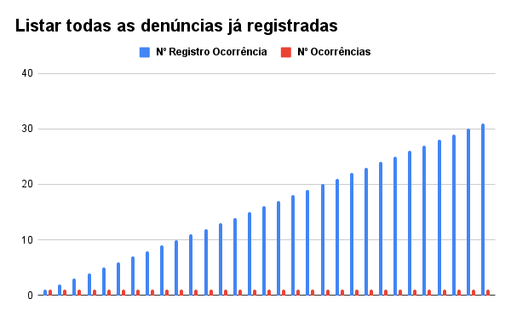
4 | Cachorro resgatado e ira ser encaminhado para um check-up | 1 |  |  |  |  |  | Resolvido | 12 |  |  |  | Cirurgia de remoção de tumor | 2
5 | Gato encontrado em uma rodovia por ciclistas | 1 |  |  |  |  |  | Em andamento | 24 |  |  |  | Fisioterapia | 2
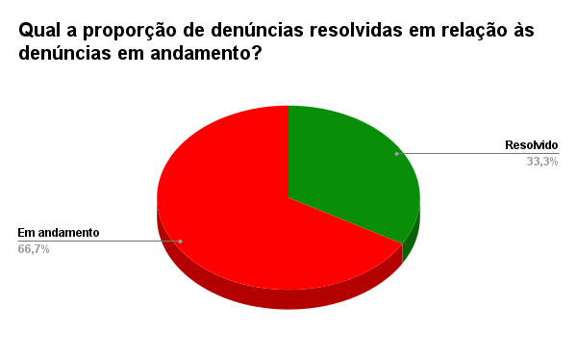
6 | Cachorro foi encontrada em uma praia por banhistas | 1 |  |  |  |  |  |  |  |  |  |  | Vermífugo | 2
7 | Gato adulto encontrado por pedestres na rua, sem sinais aparentes de ferimentos e parece saudavel | 1 |  |  |  |  |  |  |  |  |  |  | Tratamento contra pulgas | 2
8 | Cachorro foi encontrado em uma casa abandonada com sinais de anemia | 1 |  |  |  |  |  |  |  |  |  |  | Curativos e antibiótico | 2
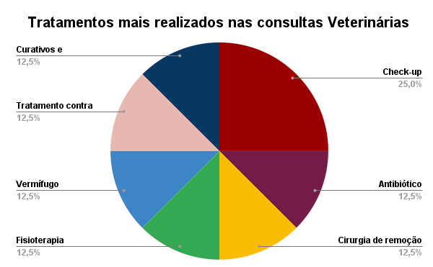
9 | Gato encontrado com infestação de pulgas em um terreno baldio | 1
10 | Cachorro encontrado com sintomas de cancêr | 1
11 | Cachorro achado com dificuldade para se mover | 1
12 | Gato com leves ferimentos, após uma briga com outro gato de rua | 1
13 | Gato foi encontrado na rua com os olhos inchados | 1
14 | Cachorro idoso foi encontrado na rua, ofegante por conta do calor | 1
15 | Gato encontrado com manchas na pele e perda de pelos | 1
16 | Dois filhotes de cachorro encontrados saudáveis após denúncia de abandono | 1
17 | Buldogue Inglês resgatado e tratado por desidratação grave | 1
18 | Gato encontrado por moradores e vacinado | 1
19 | Cachorro resgatado com dificuldades de locomoção | 1
20 | Gato resgatado com feridas leves e tratado | 1
21 | Whippet encontrado saudável após abandono | 1
22 | Cachorro resgatado com sinais de infestação de parasitas | 1
23 | SRD encontrado com infecção leve e tratado | 1
24 | Cachorro encontrado saudável em uma área rural | 1
25 | Gato encontrado com sinais de infestação de pulgas | 1
26 | Cachorro resgatado com problemas motores | 1
27 | Gato encontrado apresentando algum tipo de problema de visão | 1
28 | Dois gatos abandonados encontrados na rua | 1
29 | Gato encontrado com ferimentos leves após briga | 1
30 | Gato abandonado encontrado na rua, aparentemente saudável | 1
31 | 5 cachorros resgatados de uma rinha de Pitbulls | 1

